箱唛扫码
Factory name (工厂名称)
PO. Number(订单号) | 83984-01
Style Code.(款号) | 7123-693
Product Code.(产品编号) | RECYCLE CARE LABEL RECYCLE COMPONENT LABEL blank care label | Carton No.(箱号):
Inner Packages(包装方式） | 2000pcs/ bundle | 1/1
SIZE/qty (尺码/数量) | 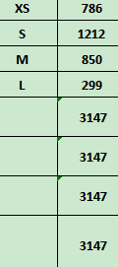
Carton Dimension（箱规） | 20*20*30 | Country of Origin：
Gross Weight（毛重） | 3.4kg | Made In China
Net Weight（净重） | 3kg
Remark（备注）

07123693712012
07123693712029
07123693712036
07123693712043

